84 就業構造（第２次産業）
84 就業構造（第２次産業）

 | 時点 2020(R2)年10月1日（５年毎）
 | 単位 ％ |  |  |  |  |  |  |  | 偏差値 |  | 38.6
順位 |  | 都道府県名 |  | 数 値 |  |  | 順位 | 都道府県名 |  | 数 値

 |  | 0 | 全 国 |  | 23.7 | 0.0 | 23 | 0 | 佐 賀 |  | 24.0
1 |  | 0 | 富 山 |  | 33.3 | 0.0 | 25 | 0 | 愛 媛 |  | 23.9
2 |  | 0 | 滋 賀 |  | 32.9 | 0.0 | 26 | 0 | 島 根 |  | 23.5
3 |  | 0 | 静 岡 |  | 32.7 | 0.0 | 27 | 0 | 徳 島 |  | 23.3
4 |  | 0 | 岐 阜 |  | 32.6 | 0.0 | 28 | 0 | 大 分 |  | 23.1
5 |  | 0 | 愛 知 |  | 32.4 | 0.0 | 29 | 0 | 埼 玉 |  | 23.0
6 |  | 0 | 三 重 |  | 31.8 | 0.0 | 30 | 0 | 大 阪 |  | 22.6
7 |  | 0 | 福 井 |  | 31.6 | 0.0 | 31 | 0 | 宮 城 |  | 22.5
8 |  | 0 | 栃 木 |  | 31.3 | 0.0 | 31 | 0 | 京 都 |  | 22.5
9 |  | 0 | 群 馬 |  | 31.2 | 0.0 | 33 | 0 | 和歌山 |  | 22.2
10 |  | 0 | 福 島 |  | 29.7 | 0.0 | 34 | 0 | 奈 良 |  | 22.1
11 |  | 0 | 茨 城 |  | 28.8 | 0.0 | 35 | 0 | 鳥 取 |  | 21.7
11 |  | 0 | 長 野 |  | 28.8 | 0.0 | 36 | 0 | 熊 本 |  | 21.2
13 |  | 0 | 山 形 |  | 28.7 | 0.0 | 37 | 0 | 宮 崎 |  | 20.8
14 |  | 0 | 新 潟 |  | 28.4 | 0.0 | 38 | 0 | 神奈川 |  | 20.2
15 |  | 0 | 石 川 |  | 28.0 | 0.0 | 39 | 0 | 青 森 |  | 20.0
15 |  | 0 | 山 梨 |  | 28.0 | 0.0 | 39 | 0 | 福 岡 |  | 20.0
17 |  | 0 | 岡 山 |  | 27.0 | 0.0 | 41 | 0 | 長 崎 |  | 19.3
18 |  | 0 | 山 口 |  | 26.2 | 0.0 | 42 | ◎ | 千 葉 |  | 19.1
19 |  | 0 | 広 島 |  | 26.1 | 0.0 | 42 | 0 | 鹿児島 |  | 19.1
20 |  | 0 | 香 川 |  | 25.1 | 0.0 | 44 | 0 | 北海道 |  | 17.0
21 |  | 0 | 兵 庫 |  | 25.0 | 0.0 | 44 | 0 | 高 知 |  | 17.0
22 |  | 0 | 岩 手 |  | 24.8 | 0.0 | 46 | 0 | 東 京 |  | 15.2
23 |  | 0 | 秋 田 |  | 24.0 | 0.0 | 47 | 0 | 沖 縄 |  | 14.3
就業構造 （第２次産業）
北海道 | 17
青 森 | 20
岩 手 | 24.8
宮 城 | 22.5
秋 田 | 24
山 形 | 28.7
福 島 | 29.7
茨 城 | 28.8
栃 木 | 31.3
群 馬 | 31.2
埼 玉 | 23
千 葉 | 19.1
東 京 | 15.2
神奈川 | 20.2
新 潟 | 28.4
富 山 | 33.3
石 川 | 28
福 井 | 31.6
山 梨 | 28
長 野 | 28.8
岐 阜 | 32.6
静 岡 | 32.7
愛 知 | 32.4
三 重 | 31.8
滋 賀 | 32.9
京 都 | 22.5
大 阪 | 22.6
兵 庫 | 25
奈 良 | 22.1
和歌山 | 22.2
鳥 取 | 21.7
島 根 | 23.5
岡 山 | 27
広 島 | 26.1
山 口 | 26.2
徳 島 | 23.3
香 川 | 25.1
愛 媛 | 23.9
高 知 | 17
福 岡 | 20
佐 賀 | 24
長 崎 | 19.3
熊 本 | 21.2
大 分 | 23.1
宮 崎 | 20.8
鹿児島 | 19.1
沖 縄 | 14.3

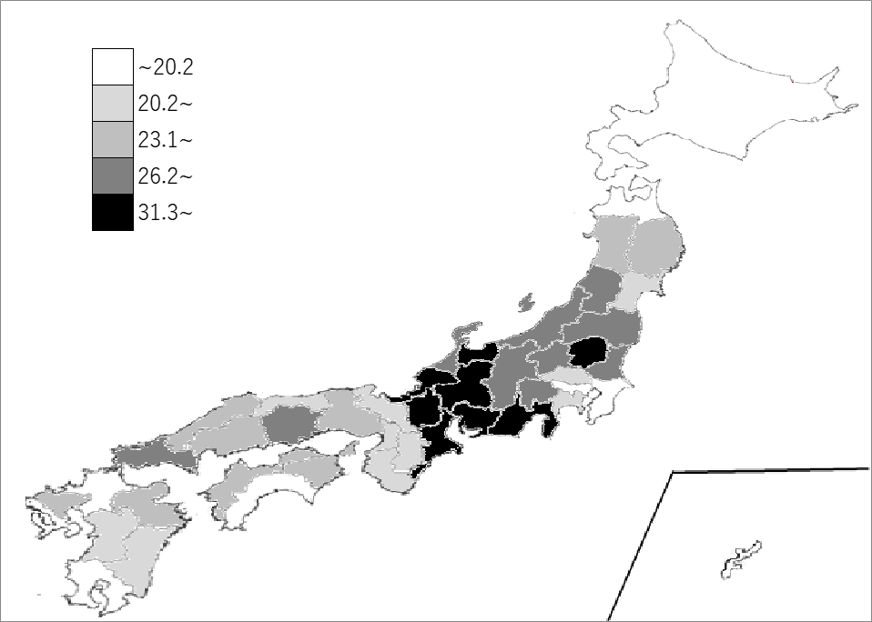
千葉県の推移
平成12年 | 24.7 | 39
平成17年 | 21.7 | 39
平成22年 | 20.5 | 41
平成27年 | 20.6 | 40
令和2年 | 19.1 | 42

《備 考》 ・資料出所 総務省統計局「令和2年国勢調査」 ・算出方法 第2次産業(鉱業･建設業･製造業)就業者数÷就業者総数 ・参 考 千葉県の第2次産業就業者数は、527,288人で8位。全国は、13,259,479人。 注）数値は就業者総数から｢分類不能の産業｣を除いて算出しています。

